插件内容
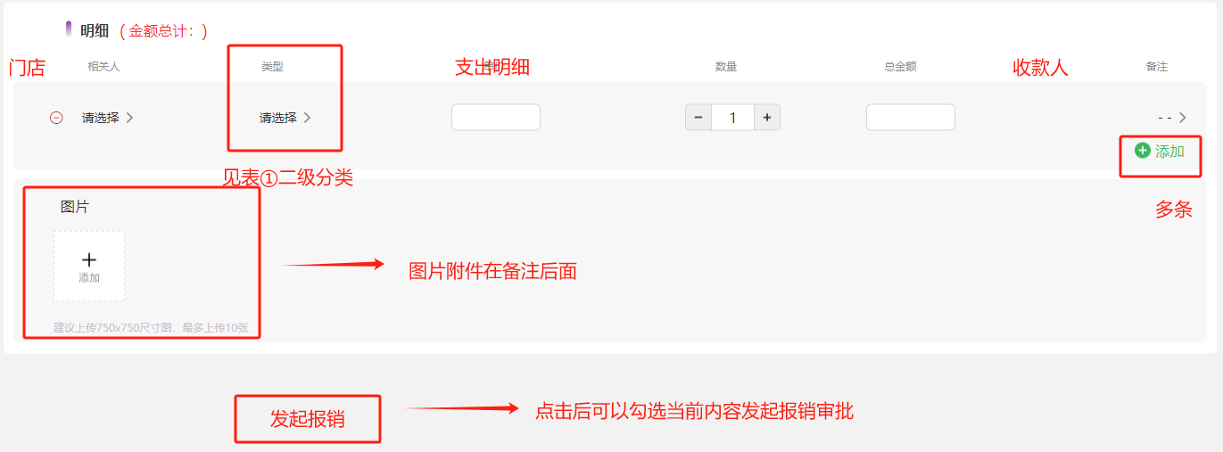
数据录入 |  | 填写方式
点击进入【报销界面】 | ①记账本内容（下图） | 手动填写
 | 门店：归属门店、当前门店所属的科技部、总部 | 三选一
 | 类型：表①费用类型的二级分类 | 选填
 | 支出明细 | 手动填写
 | 数量 | 手动填写
 | 总金额 | 手动填写
 | 收款人 | 选填门店员工
 | 备注 | 手动填写
 | 图片 | 上传图片

 | ②备注后面增加一个（分摊明细）可不填 | 手动或上传文件
 | ③发起报销后，自动生成报销内容明细以及汇总金额到审批流 | 自动生成
 | ④后面增加字段进度（未报销，已报销，流程中） | 自动生成

报销审批流程
